상품제안서
ZQ-500MB 휴대용 무선 저주파 온열 목마사지기 APP(앱)지원 | 상품코드: F20714

 |  |  |  |  |  |  | 02-412-0044 | www.easy1.co.kr
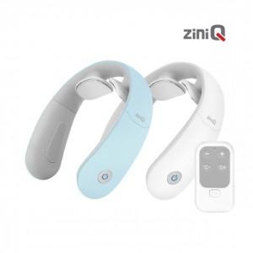

【상세/제작정보】

【인쇄/포장옵션】 | / 포장지포장

【공급단가】 | 수량 | 20~ | 100~ | 300~ | 500~ | 1,000~
*VAT별도 | 단가 | 38,040원 | 36,630원 | 35,220원 | 33,810원 | 32,970원

【상품 URL】 | http://www.easy1.co.kr/src/goods_detail.php?gdno=20714

